ISO-15765-2(TP)
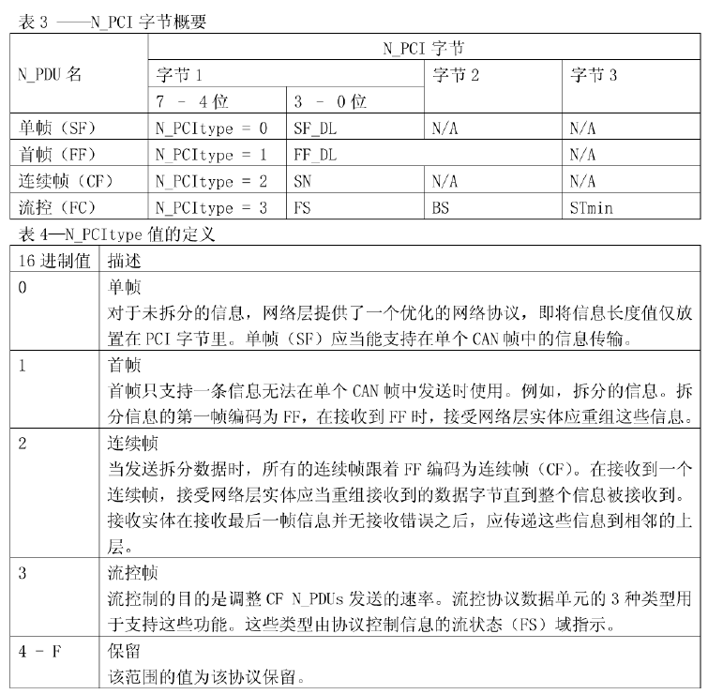
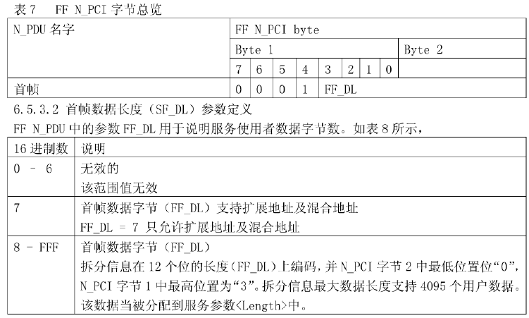
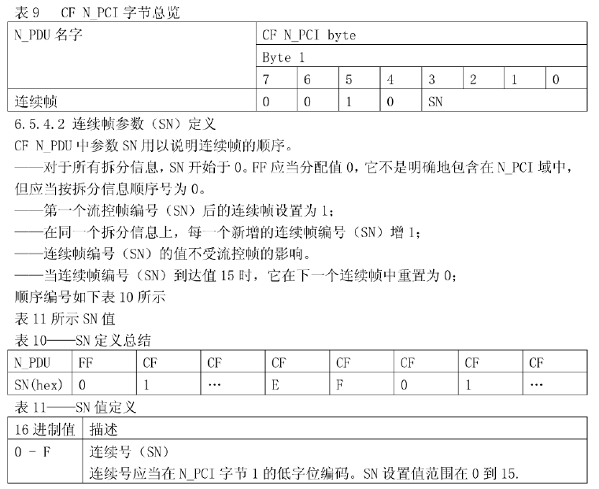
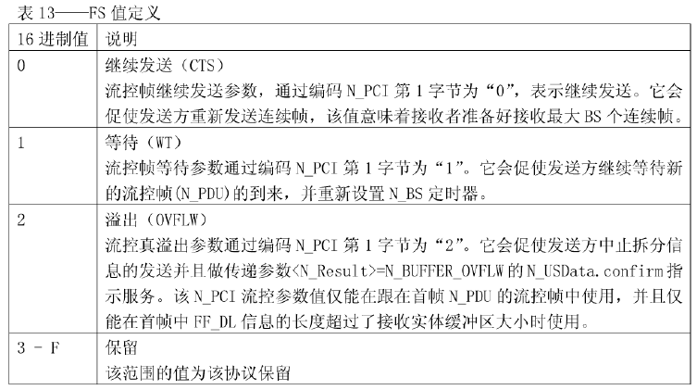
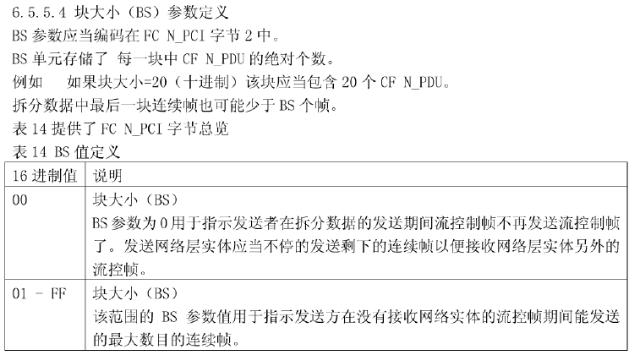
service_name.type | N_USData.request | N_USData.confirm | N_USData_FF.indication | N_USData.indication
parameter A | N_SA | N_SA | N_SA | N_SA
parameter B | N_TA | N_TA | N_TA | N_TA
parameter C | N_TAtype | N_TAtype | N_TAtype | N_TAtype
parameter D | N_AE(可选) | N_AE(可选) | N_AE(可选) | N_AE(可选)
[,parameter 1, ...] | <MessageData> | <N_Result> | <Length> | <MessageData>
 | <Length> |  |  | <Length>
 |  |  |  | <N_Result>

N_USData.request ：请求传递 <MessageData> 数据 及 <Length> 字节数。
N_USData.confirm ：请求每次被启动，网络层通过 N_USData.confirm 通知使用者信息传递的完成情况。

N_USData_FF.indication：指示服务发送完成后，网络层紧跟着发送N_USData.indication指示接收的完成情况。

N_USData.indication：接收到单帧（FF）信息，或是指示拆分信息，接收的完成情况。

ISO-14229(UDS)
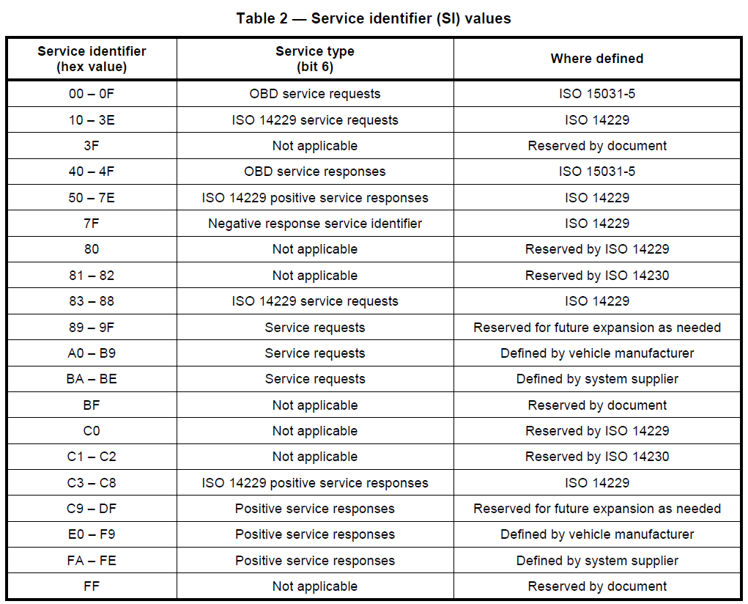
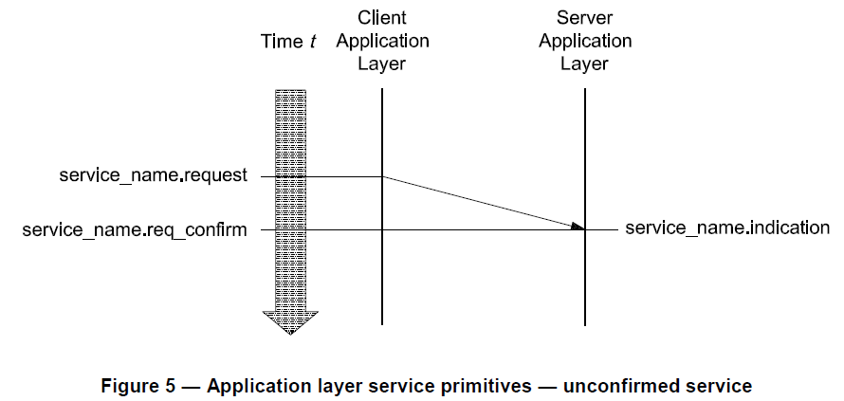
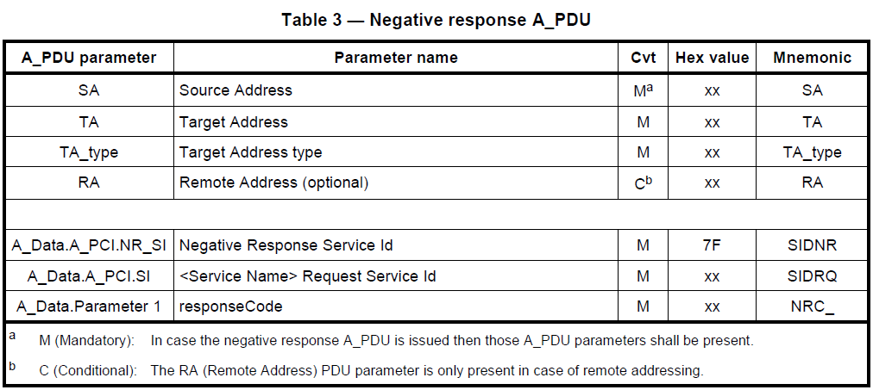
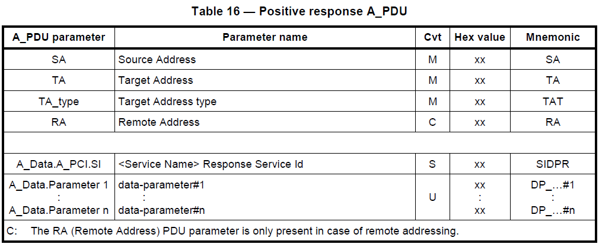
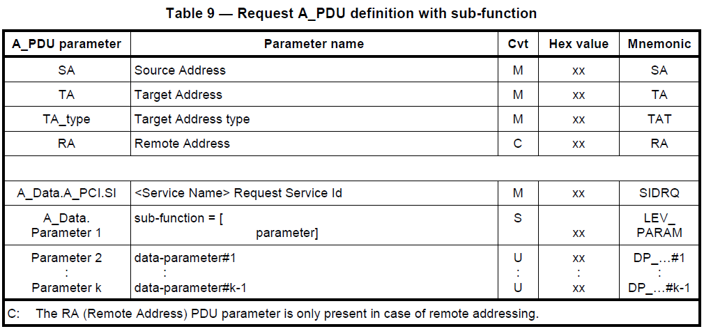
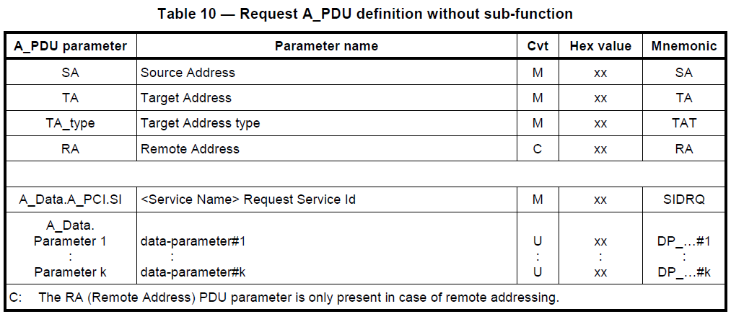
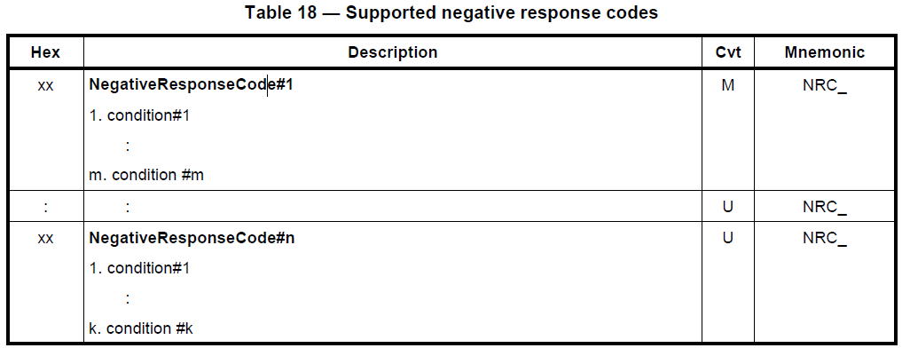
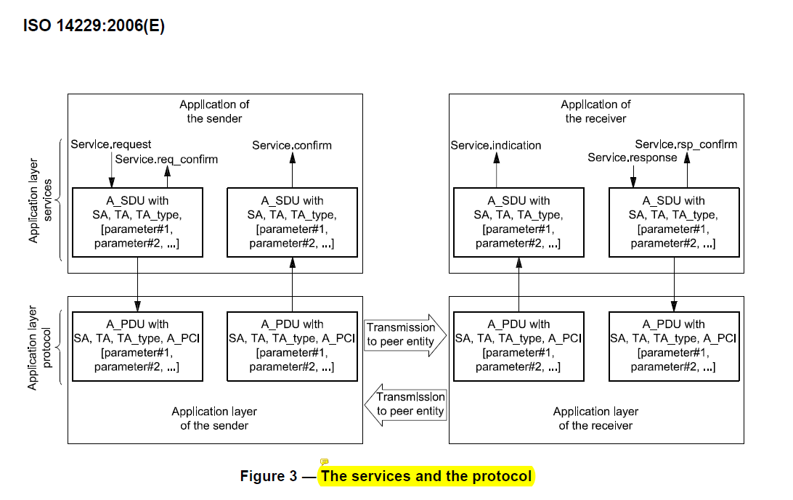
 | 服务请求 | 服务指示 | 服务响应 | 服务确认 | 服务请求确认 | 服务响应确认
service_name.type | service_name.request | service_name.indication | service_name.response | service_name.confirm | service_name.req_confirm | service_name..rsp_confirm
parameter A | SA | SA | SA | SA | SA | SA
parameter B | TA | TA | TA | TA | TA | TA
parameter C | TA_type | TA_type | TA_type | TA_type | TA_type | TA_type
parameter D | [RA,] | [RA,] | [RA,] | [RA,] | [RA,] | [RA,]
[,parameter 1, ...] | [,parameter 1, ...] | [,parameter 1, ...] | Result | Result | Result | Result
 |  |  | [,parameter 1, ...] | [,parameter 1, ...]

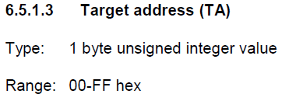
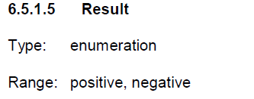

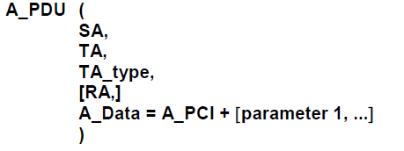
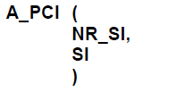

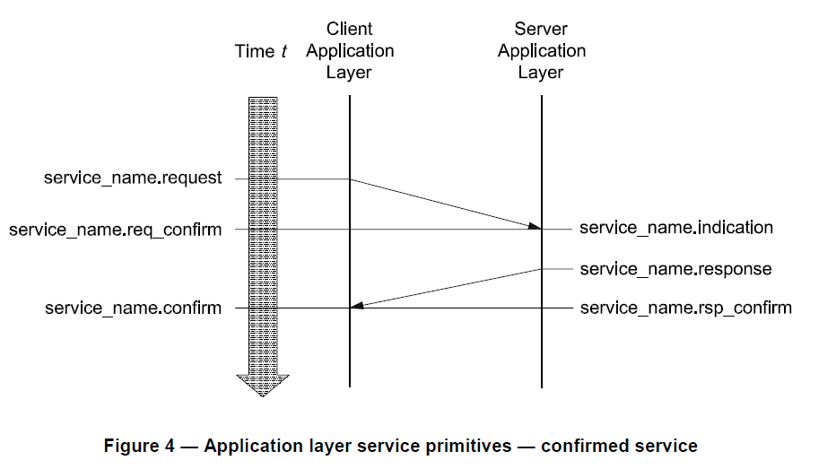
流控帧
连续帧
连续帧
首帧
连续帧
发送端
接收端
AS：发送端将数据传输给接收端的最大时间
BS：发送端成功发送首帧后到接收到流控帧的最大时间
CS：
AR：接收端将数据传输给发送端的最大时间
BR：接收端接收首帧后到发送流控帧的最大时间
CR：接收端在发送完流控帧到接收到连续帧的最大时间
STmin：连续帧两帧间隔的最小时间
Ttan：每帧传输时间
T=AS+BS+CR - Ttan + (Ttan + STmin)*N - STmin
BR
AR
CR
AS
BS
STmin
Ttan
STmin

